实验报告管理(完成)
1.1.1课程选择初始界面
 | 请求URL | jsp/experiment/report/courselist
 | 参数 | 无
 | 请求方式 | GET
 | 请求发出页面 | teacher_left.jsp
 | 返回URL | jsp/experiment/report/courselist
 | 返回数据
1.1.2课程选择翻页
 | 请求URL | jsp/experiment/report/courselist
 | 参数 | page
 | 请求方式 | POST
 | 请求发出页面 | courselist.jsp
 | 返回URL | jsp/experiment/report/courselist
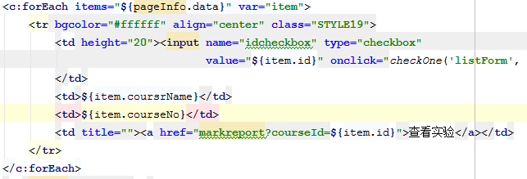
 | 返回数据

1.1.3查看课程下的实验
 | 请求URL | jsp/experiment/report/experimentlist
 | 参数 | page
 | 请求方式 | GET
 | 请求发出页面 | courselist.jsp
 | 返回URL | jsp/experiment/report/experimentlist
 | 返回数据

1.1.4条件查询实验
 | 请求URL | jsp/experiment/report/experimentlist
 | 参数 | page、nameForSearch、ifReportForSearch、limitTimeForSearch
 | 请求方式 | POST
 | 请求发出页面 | experimentlist.jsp
 | 返回URL | jsp/experiment/report/experimentlist
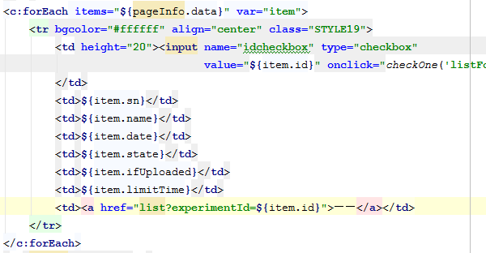
 | 返回数据

1.1.5初始化信息维护界面
 | 请求URL | jsp/experiment/report/toUpdate
 | 参数 | id
 | 请求方式 | GET
 | 请求发出页面 | experimentlist.jsp
 | 返回URL | jsp/experiment/report/maintain
 | 返回数据

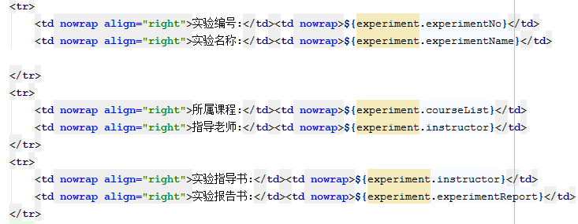

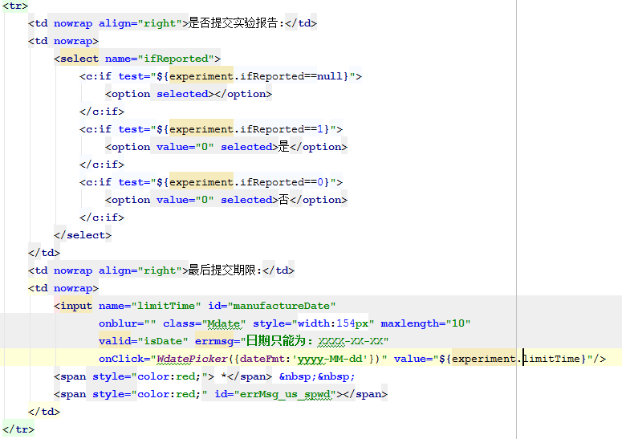

1.1.5维护需要上传实验报告的实验信息
 | 请求URL | jsp/experiment/report/maintain
 | 参数 | ifReported、limitTime
 | 请求方式 | POST
 | 请求发出页面 | maintain.jsp
 | 返回URL | jsp/experiment/report/experimentlist
 | 返回数据 | 保存修改内容并跳转到experimentlist页面

1.1.6发布已经维护但是尚未发布的实验信息
 | 请求URL | jsp/experiment/report/toPublic
 | 参数 | id
 | 请求方式 | GET
 | 请求发出页面 | experimentlist.jsp
 | 返回URL | jsp/experiment/report/experimentlist
 | 返回数据 | 修改要发布的实验的发布状态，并刷新experimentlist页面

1.1.7进入实验报告查看界面
 | 请求URL | jsp/experiment/report/list
 | 参数 | page、experimentId
 | 请求方式 | GET
 | 请求发出页面 | experimentlist.jsp
 | 返回URL | jsp/experiment/report/list
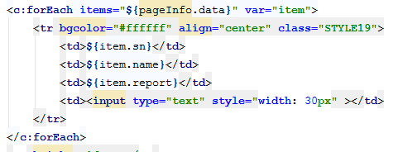
 | 返回数据

1.1.8条件查询实验报告
 | 请求URL | jsp/experiment/report/list
 | 参数 | studentNameForSearch、studentNoForSearch、ifUploadedForSearch、page
 | 请求方式 | POST
 | 请求发出页面 | experimentlist.jsp
 | 返回URL | jsp/experiment/report/list
 | 返回数据

1.1.9保存分数
 | 请求URL | jsp/experiment/report/list
 | 参数 | studentNameForSearch、studentNoForSearch、ifUploadedForSearch、page、score[]
 | 请求方式 | POST
 | 请求发出页面 | experimentlist.jsp
 | 返回URL | jsp/experiment/report/list
 | 返回数据

实验信息管理（完成）
1.1.1课程选择初始界面
 | 请求URL | jsp/experiment/experiment/courselist
 | 参数 | 无
 | 请求方式 | GET
 | 请求发出页面 | teacher_left.jsp
 | 返回URL | jsp/experiment/report/courselist
 | 返回数据

1.1.2课程选择翻页
 | 请求URL | jsp/experiment/experiment/courselist
 | 参数 | page
 | 请求方式 | POST
 | 请求发出页面 | courselist.jsp
 | 返回URL | jsp/experiment/experiment/courselist
 | 返回数据

1.1.3查看课程下的实验
 | 请求URL | jsp/experiment/experiment/myexperimentlist
 | 参数 | id
 | 请求方式 | GET
 | 请求发出页面 | courselist.jsp
 | 返回URL | jsp/experiment/experiment/courselist
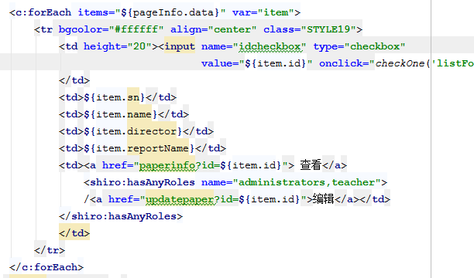
 | 返回数据

1.1.4条件查询实验
 | 请求URL | jsp/experiment/experiment/myexperimentlist
 | 参数 | experimentNameForSearch、experimentNoForSearch、page
 | 请求方式 | POST
 | 请求发出页面 | courselist.jsp
 | 返回URL | jsp/experiment/experiment/courselist
 | 返回数据

1.1.5打开添加实验页面 | 请求URL | jsp/experiment/experiment/toadd
 | 参数 | 无
 | 请求方式 | GET
 | 请求发出页面 | myexperimentlist.jsp
 | 返回URL | jsp/experiment/experiment/add
 | 返回数据 | 无，打开添加页面

1.1.6添加实验 | 请求URL | jsp/experiment/experiment/add
 | 参数 | experimentNo、experimentName、guideBook、experimentReport
 | 请求方式 | POST
 | 请求发出页面 | add.jsp
 | 返回URL | jsp/experiment/experiment/add
 | 返回数据 | 添加完数据后返回myexperimentlist

1.1.7打开修改实验信息界面 | 请求URL | jsp/experiment/experiment/toupdate
 | 参数 | id
 | 请求方式 | get
 | 请求发出页面 | myexperimentlist.jsp
 | 返回URL | jsp/experiment/experiment/add
 | 返回数据 | 返回实验对象

1.1.8修改实验信息 | 请求URL | jsp/experiment/experiment/update
 | 参数 | experimentNo、experimentName、guideBook、experimentReport
 | 请求方式 | POST
 | 请求发出页面 | update.jsp
 | 返回URL | jsp/experiment/experiment/add
 | 返回数据

1.1.9获取实验详细信息 | 请求URL | jsp/experiment/experiment/detail
 | 参数 | id
 | 请求方式 | GET
 | 请求发出页面 | detail.jsp
 | 返回URL | jsp/experiment/experiment/detail
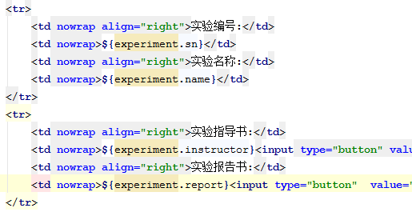
 | 返回数据

1.1.20 | 删除 | 使用的是page.js中的方法，返回myexperimentlist.jsp页面

学期成绩评定（完成）
1.1.1成绩评定课程选择界面
 | 请求URL | /prototype/jsp/experiment/achievement/courselist
 | 参数 | 无
 | 请求方式 | GET
 | 请求页面 | teacher_left.jsp
 | 返回URL | /prototype/jsp/experiment/achievement/courselist
 | 返回数据

1.1.2成绩评定课程选择界面翻页
 | 请求URL | /prototype/jsp/experiment/achievement/courselist
 | 参数 | page
 | 请求方式 | POST
 | 请求页面 | courselist.jsp
 | 返回URL | /prototype/jsp/experiment/achievement/courselist
 | 返回数据

1.1.3进入学生名单页面
 | 请求URL | /prototype/jsp/experiment/achievement/scorelist
 | 参数 | courseId（课程，即虚拟班级）
 | 请求方式 | GET
 | 请求页面 | courselist.jsp
 | 返回URL | /prototype/jsp/experiment/achievement/scorelist
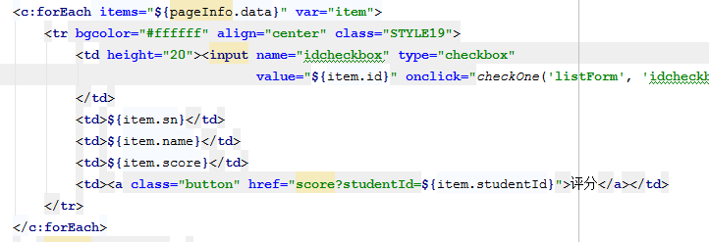
 | 返回数据

1.1.4条件查询学生
 | 请求URL | /prototype/jsp/experiment/achievement/scorelist
 | 参数 | studentNo、studentName、page
 | 请求方式 | POST
 | 请求页面 | scorelist.jsp
 | 返回URL | /prototype/jsp/experiment/achievement/scorelist
 | 返回数据

1.1.5进入评分界面
 | 请求URL | /prototype/jsp/experiment/achievement/toscore
 | 参数 | studentId
 | 请求方式 | GET
 | 请求页面 | scorelist.jsp
 | 返回URL | /prototype/jsp/experiment/achievement/score
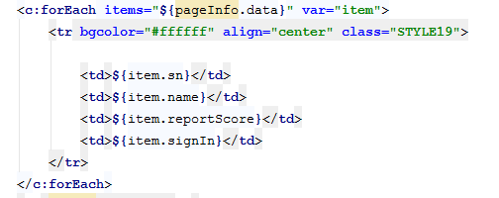
 | 返回数据

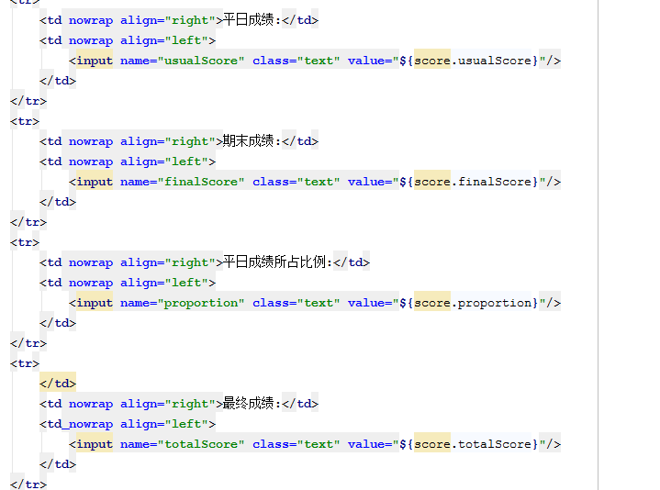

1.1.6实验得分列表翻页
 | 请求URL | /prototype/jsp/experiment/achievement/toscore
 | 参数 | studentId、page
 | 请求方式 | POST
 | 请求页面 | score.jsp
 | 返回URL | /prototype/jsp/experiment/achievement/score
 | 返回数据

1.1.7实验评分
 | 请求URL | /prototype/jsp/experiment/achievement/score
 | 参数 | studentId、usualScore、finalScore、proportion、totalScore
 | 请求方式 | POST
 | 请求页面 | score.jsp
 | 返回URL | /prototype/jsp/experiment/achievement/scorelist
 | 返回数据

考试试题库管理（完成）
1.1.1初始化试题库界面
 | 请求URL | jsp/experiment/question/list
 | 参数 | 无
 | 请求方式 | GET
 | 请求发出页面 | teacher_left.jsp
 | 返回URL | jsp/experiment/question/list
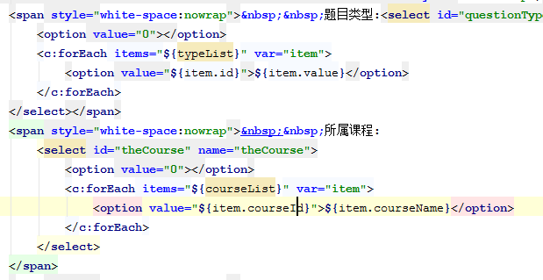
 | 返回数据

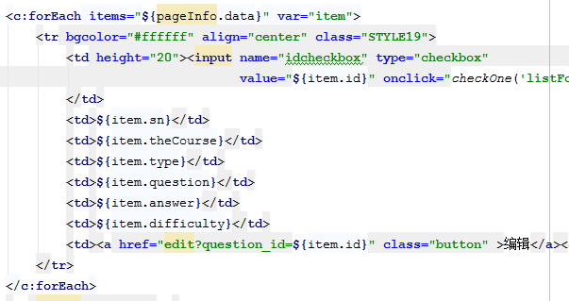

1.1.2条件查询试题
 | 请求URL | jsp/experiment/question/list | page中的toFind方法
 | 参数 | questionNo、questionType、theCourse、page、用户id
 | 请求方式 | POST
 | 请求发出页面 | list.jsp
 | 返回URL | jsp/experiment/question/list
 | 返回数据

1.1.3初始化试题界面
 | 请求URL | jsp/experiment/question/toadd
 | 参数 | 无
 | 请求方式 | GET
 | 请求发出页面 | list.jsp
 | 返回URL | jsp/experiment/question/add
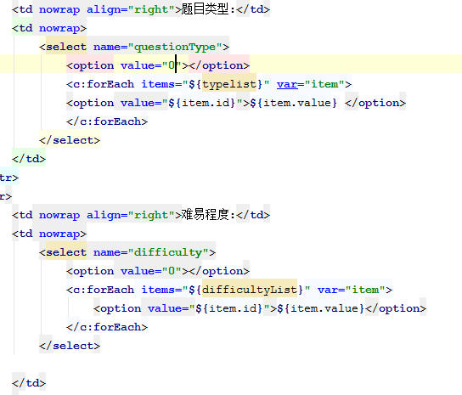
 | 返回数据

1.1.4添加试题
 | 请求URL | jsp/experiment/question/add
 | 参数 | questionSn、theCourse、questionType、difficulty、questionContent、answerContent
 | 请求方式 | Post
 | 请求发出页面 | list.jsp
 | 返回URL | jsp/experiment/question/list
 | 返回数据 | 返回list界面，显示question列表

1.1.5初始化试题修改界面
 | 请求URL | jsp/experiment/question/edit
 | 参数 | question_id
 | 请求方式 | GET
 | 请求发出页面 | list.jsp
 | 返回URL | jsp/experiment/question/edit
 | 返回数据 | 返回question对象，并显示对应的属性

1.1.6修改试题
 | 请求URL | jsp/experiment/question/edit
 | 参数 | question_id、questionSn、theCourse、questionType、difficulty、questionContent、answerContent
 | 请求方式 | Post
 | 请求发出页面 | list.jsp
 | 返回URL | jsp/experiment/question/list
 | 返回数据 | 在数据库中添加完对象后返回list界面

1.1.7查看试题的详细信息
 | 请求URL | jsp/experiment/question/detail
 | 参数 | question_id
 | 请求方式 | GET
 | 请求发出页面 | list.jsp
 | 返回URL | jsp/experiment/question/detail
 | 返回数据 | 返回question对象，并显示对应的属性

1.1.8删除题目
 | 请求URL | jsp/experiment/question/delete | toDelete（'listForm'）
 | 参数 | question_id
 | 请求方式 | GET
 | 请求发出页面 | list.jsp
 | 返回URL | jsp/experiment/question/list
 | 返回数据 | 删除目标并刷新页面

考试试卷管理（完成）
1.1.1初始化试卷查询页面
 | 请求URL | jsp/experiment/paper/list
 | 参数 | 无
 | 请求方式 | GET
 | 请求发出页面 | teacher_left.jsp
 | 返回URL | jsp/experiment/question/list
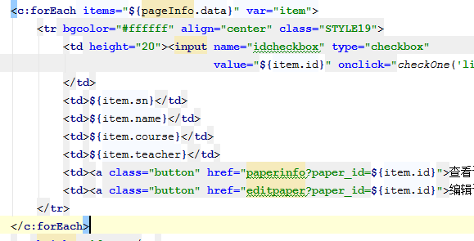
 | 返回数据

1.1.2条件查询试卷
 | 请求URL | jsp/experiment/paper/list
 | 参数 | paperNo、theCourse、page
 | 请求方式 | POST
 | 请求发出页面 | teacher_left.jsp
 | 返回URL | jsp/experiment/question/list
 | 返回数据

1.1.3添加试卷
 | 请求URL | jsp/experiment/paper/add
 | 参数 | 无
 | 请求方式 | GET
 | 请求发出页面 | list.jsp
 | 返回URL | jsp/experiment/question/add
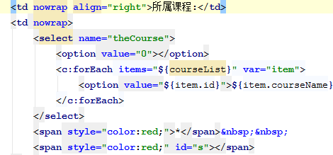
 | 返回数据

1.1.4保存试卷并打开问题添加页面

 | 请求URL | jsp/experiment/paper/add
 | 参数 | paperName、theCourse
 | 请求方式 | POST
 | 请求发出页面 | add.jsp
 | 返回URL | jsp/experiment/question/addpaper
 | 返回数据 | 插入的paper对象

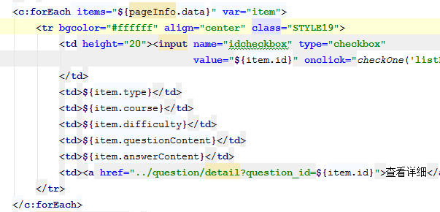

1.1.5弹出问题添加窗口

 | 请求URL | "/laboratory/jsp/res/paper/addtopaper?question_id=${item.id}"
 | 参数 | paperName、theCourse
 | 请求方式 | POST
 | 请求发出页面 | add.jsp
 | 返回URL | jsp/experiment/question/addtopaper
 | 返回数据 | 打开addtopaper界面，并初始化试题选择界面
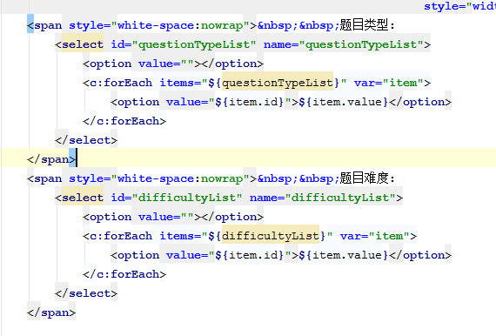

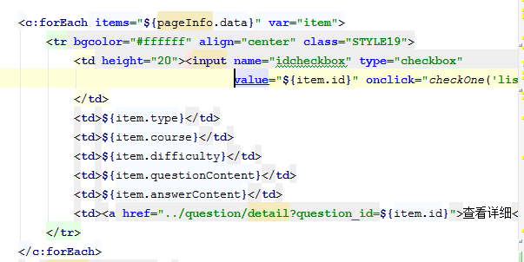

1.1.6添加试题到试卷

 | 请求URL | addQuestion?questionId="+id+"&items=" + selectedItems;
 | 参数 | idcheckbox
 | 请求方式 | POST
 | 请求发出页面 | addtopaper.jsp
 | 返回URL | jsp/experiment/question/list
 | 返回数据 | 打开list界面，并初始化试卷选择界面

1.1.7初始化试卷编辑界面
 | 请求URL | jsp/experiment/paper/editpaper
 | 参数 | paper_id
 | 请求方式 | GET
 | 请求发出页面 | list.jsp
 | 返回URL | jsp/experiment/question/editpaper
 | 返回数据 | paper对象，初始化编辑页面
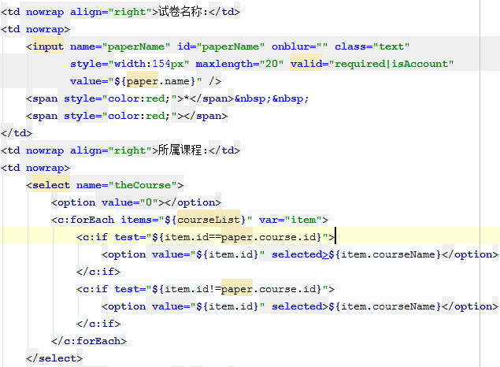

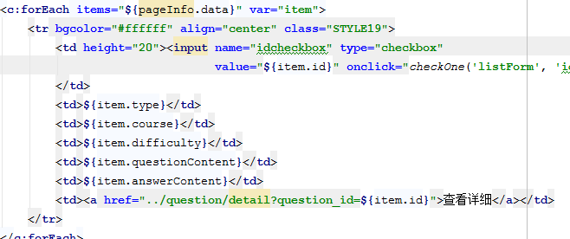

1.1.8编辑试卷
 | 请求URL | jsp/experiment/paper/editpaper
 | 参数 | paperName、theCourse、idcheckbox
 | 请求方式 | POST
 | 请求发出页面 | editpaper.jsp
 | 返回URL | jsp/experiment/question/list
 | 返回数据 | 返回list界面

1.1.9 查看详细信息
 | 请求URL | jsp/experiment/paper/paperinfo
 | 参数 | paper_id
 | 请求方式 | GET
 | 请求发出页面 | list.jsp
 | 返回URL | jsp/experiment/question/paperinfo
 | 返回数据 | paper对象、所含题目列表
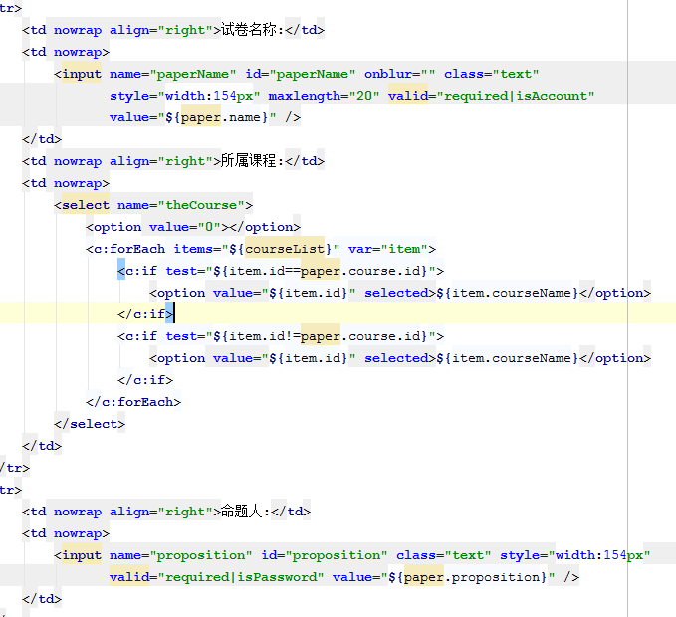

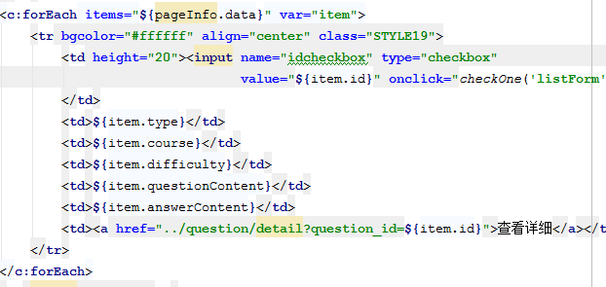

1.1.20删除选中的 |  | 使用的是page中toUpdate的方法
 | 请求URL | jsp/experiment/paper/toupdate
 | 参数 | idcheckbox
 | 请求方式 | POST
 | 请求发出页面 | list.jsp
 | 返回URL | jsp/experiment/question/list
 | 返回数据 | paper对象、所含题目列表

1.1.21删除题目
 | 请求URL | jsp/experiment/paper/deleteQuestion
 | 参数 | question_id
 | 请求方式 | GET
 | 请求发出页面 | 试卷编辑界面
 | 返回URL | 刷新调用页面
 | 返回数据 | 刷新调用页面

论坛（完成）
1.1.1初始化论坛界面
 | 请求URL | bbs/left
 | 参数 | 无
 | 请求方式 | GET
 | 请求发出页面 | top.jsp
 | 返回URL | bbs/left
 | 返回数据

1.1.2
 | 请求URL | bbs/frame
 | 参数 | 无
 | 请求方式 | GET
 | 请求发出页面 | top.jsp
 | 返回URL | bbs/frame
 | 返回数据

1.1.3进入帖子列表界面
 | 请求URL | bbs/list
 | 参数 | courseId
 | 请求方式 | GET
 | 请求发出页面 | frame.jsp
 | 返回URL | bbs/list
 | 返回数据

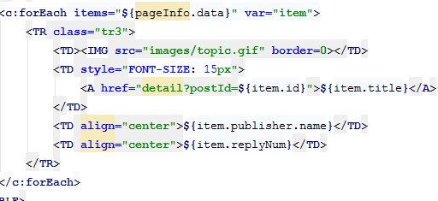

1.1.3进入帖子发布页面
 | 请求URL | bbs/post
 | 参数 | courseId
 | 请求方式 | GET
 | 请求发出页面 | list.jsp
 | 返回URL | bbs/post
 | 返回数据

1.1.4提交发帖
 | 请求URL | bbs/post
 | 参数 | courseId、title、content
 | 请求方式 | POST
 | 请求发出页面 | post.jsp
 | 返回URL | bbs/list
 | 返回数据

1.1.5进入帖子
 | 请求URL | bbs/detail
 | 参数 | postId
 | 请求方式 | GET
 | 请求发出页面 | list.jsp
 | 返回URL | bbs/detail
 | 返回数据

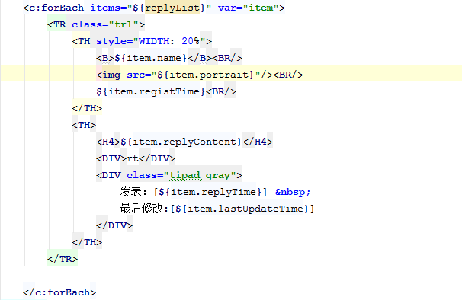

1.1.6回复当前帖子
 | 请求URL | bbs/reply
 | 参数 | postId、title、content
 | 请求方式 | POST
 | 请求发出页面 | detail.jsp
 | 返回URL | bbs/detail
 | 返回数据

1.1.7置顶当前帖子
 | 请求URL | bbs/upTop
 | 参数 | postId
 | 请求方式 | GET
 | 请求发出页面 | detail.jsp
 | 返回URL | bbs/detail
 | 返回数据 | 将该帖子的状态设置为置顶

1.1.8删除当前帖子
 | 请求URL | bbs/delete
 | 参数 | postId
 | 请求方式 | GET
 | 请求发出页面 | detail.jsp
 | 返回URL | bbs/list
 | 返回数据 | 删除

教学资源管理（未完成）
1.1.1进入资源管理界面
 | 请求URL | jsp/res/book/list
 | 参数 | 无
 | 请求方式 | GET
 | 请求发出页面 | left.jsp
 | 返回URL | jsp/res/book/list
 | 返回数据
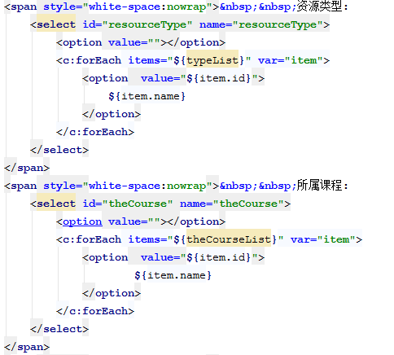

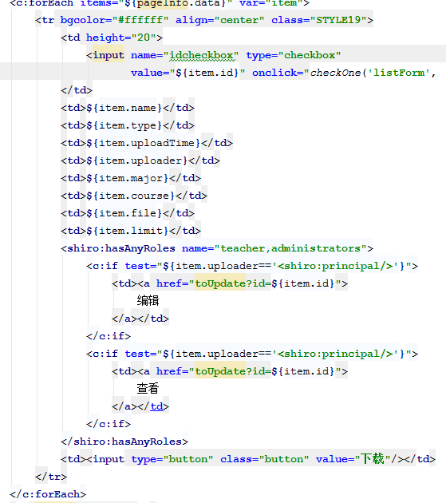

1.1.2条件查询
 | 请求URL | jsp/res/book/list
 | 参数 | rsourceName、resourceType、theCourse、page
 | 请求方式 | GET
 | 请求发出页面 | left.jsp
 | 返回URL | jsp/res/book/list
 | 返回数据

1.1.3打开上传界面
 | 请求URL | jsp/res/book/toUpload
 | 参数 | 无
 | 请求方式 | GET
 | 请求发出页面 | jsp/res/book/list.jsp
 | 返回URL | jsp/res/book/upload
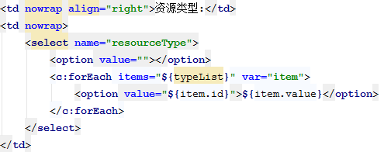
 | 返回数据

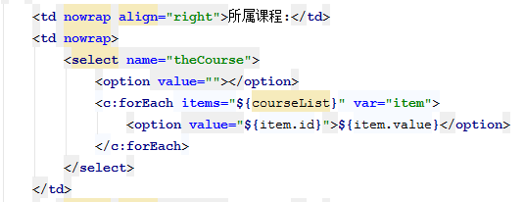

1.1.4上传资源
 | 请求URL | jsp/res/book/upload
 | 参数 | resourceName、resourceType、uploadTime、uploader、theCourse、downloadLimit、resourceFile、resourceContent
 | 请求方式 | Post
 | 请求发出页面 | jsp/res/book/upload.jsp
 | 返回URL | jsp/res/book/list
 | 返回数据 | 返回list界面

1.1.5打开编辑界面
 | 请求URL | jsp/res/book/toUpdate
 | 参数 | 无
 | 请求方式 | GET
 | 请求发出页面 | jsp/res/book/list.jsp
 | 返回URL | jsp/res/book/update
 | 返回数据 | 返回资源对象

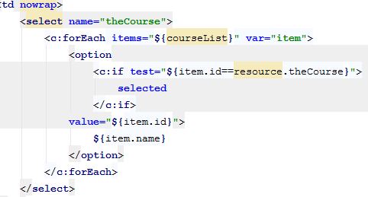

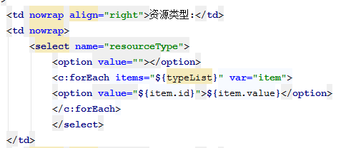

1.1.6保存编辑
 | 请求URL | jsp/res/book/upload
 | 参数 | resourceName、resourceType、uploadTime、uploader、theCourse、downloadLimit、resourceFile、resourceContent
 | 请求方式 | POST
 | 请求发出页面 | jsp/res/book/update.jsp
 | 返回URL | jsp/res/book/update
 | 返回数据 | list界面

